キドニーシンチキット調製記録例
キドニーシンチキット |  |  |  |  |  |  |  |  | の調製手順と記録

 |  |  |  |  | 調製日 |  | ： | 2012 年 5 月 9 日

使 用 対 象

 |  | 患者I.D. |  | 123456789 |  |  |  |  | 検査名 |  |  | 腎シンチグラム
 |  | 患者名 |  | 核医学 患者１ |  |  |  |  | M ・F |  |  | 60 歳 |  |  |  | 65 kg

調 製

【ジェネレータからの溶出】 |  |  |  |  |  |  |  |  |  | 【テクネチウム注射液】
 | ジェネレータ情報は 「 ジェネレータ溶出記録 」 に記録 |  |  |  |  |  |  |  |  |  | テクネシンチまたはテクネゾール
 |  | 溶出通番 |  | 20120509－１ |  |  |  |  |  |  | 製造番号：
 |  | 針の交換 |  |  | 溶出バイアルのゴム栓の消毒 |  |  |  |  |  | 放射能 ：
 |  | 溶出量 |  | 3700 |  | MBq |  | 10 | mL |  | 検定日時：
 |  | 溶出時刻 |  | 9:10:00

【希釈・濃度調整】 |  |  |  | （手順書や添付文書に基づいた目標量 37～ 185MBｑ / 2 ～ 5 ｍｌ）
 |  | (溶出)バイアルのゴム栓の消毒
 |  | (溶出)バイアルからの抜き取り量 ： |  |  |  |  |  | 222 | MBq |  | 0.6 |  | mL
 |  | 希釈・濃度調整に用いる生理食塩液量 : |  |  |  |  |  |  |  |  | 3 |  | mL
 |  | 調整済テクネチウム溶液量 ： |  |  |  |  |  | 222 | MBq |  | 3.6 |  | mL | ・・・(a)
 |  | (希釈・濃度調整終了時刻 9 : 40 ）

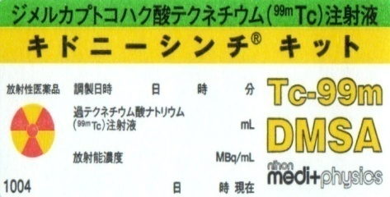
【標識】
 |  | 常温戻し時刻（ 9 : 35 ） （戻し時間 5分）
 |  | キットバイアルゴム栓の消毒 |  |  |  |  |  | 内容物の確認 |  |  | キットバイアル情報
 |  | 未使用注射筒で(a)を上記バイアルに |  |  |  |  |  | 3 | mL添加 |  | 製品名 ：
 |  | 振とう |  |  | 内容物の溶解と異物・異常着色の確認 |  |  |  |  |  | 製造番号：
 |  | (標識終了時刻 9 : 50 ） |  |  |  |  |  |  |  |  | 有効期限：
 |  | 標識後安置（室温放置 10 分） |  |  |  |  | ・・・(ｂ)

【分注】 |  |  | （目標： 185 MBq）
 |  | 未使用の注射針、注射筒を用意する
 |  | (ｂ)から抜き取った標識薬 ： |  |  |  |  |  | 185 | MBq |  | 4.0 |  | mL | ・・・(ｃ)
 |  | (分注終了時刻 10 : 05 ）
【投与準備】
 |  | 誤投与防止対策（プランジャー・注射筒へのラベル貼付）
 |  | 保管箱内にて整頓と保管
 |  |  |  |  |  |  |  |  | 調製担当者 |  |  | 確認者 |  |  | 管理者
 |  | 調製終了時刻 （ 10 ： 07 ） |  |  |  |  |  |  | ㊞ |  |  | ㊞ |  |  | ㊞

